2022
Model: | 3LVF-438ADX

 |  |  |  |  | 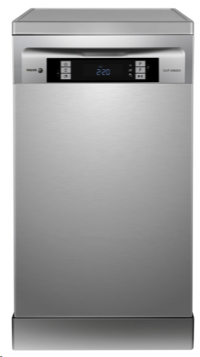
Volně stojící myčka nádobí
D, šíře 45 cm

Provozní vlastnosti:

Kapacita: |  | 10 | sad nádobí
Spotřeba vody: |  | 8.5 | litrů
Spotřeba energie: |  | 0.674 | kWh
Hlučnost: |  | 44 | dB

Energetická třída: |  |  | D
Index účinnosti čištění: |  |  | 1.125
Index účinnosti sušení: |  |  | 1.065

Funkce:

LED displej
9 | mycích programů
 | Auto 55-65ºC /85~150min, Hygienický 70℃ /200min, Univerzální 55℃ /175min, Eco 50℃ /198 min, Sklo 50℃/120min, 90 min. 55℃ /90min, Krátký 40℃ /30min, Namáčení /15min

Odložený start: |  |  | 1-24h
Zónové mytí
Ukazatele soli a leštidla |  |  |  |  | Barva: |  | Nerez
Podpora tablet 3v1
Aquasenzor pro kontrolu znečištění vody |  |  |  |  | Rozměry:
Automatické otevření dveří po domytí
Zvukový signál ukončení mytí |  |  |  |  |  | Výška: | 84.5 | cm
Dětský zámek |  |  |  |  |  | Šířka: | 44.8 | cm
Steam Power - parní funkce, která ničí bakterie |  |  |  |  |  | Hloubka: | 60 | cm

Konstrukce:

3. koš na příbory
Výškově nastavitelný horní koš
Aqua spray - 3 nezávislá sprchující ramena
Aquastop
Osvětlení vnitřního prostoru myčky |  |  |  |  | Objednací kód: |  | 1191600
Možnost podstavby (výška po odstranění poklopu 81,5 cm)

Ostatní údaje:

Spotřeba energie na 100 cyklů: |  |  | 67 | kWh

